INCENDIOS FORESTALES (2)
PROVINCIA |  |  | AREA PROTEGIDA |  |  | ESPECIE |  |  | ID ESPECIE |  |  | CATERGORIA CONSERVACION |  |  | INCENDIO |  |  | CAUSAS |  |  | SUPERFICIE AFECTADA |  |  | ID TIPO VEGETACION
PK | ID_provincia | Int (5) | PK | ID_Area_Protegida | Int (5) | FK | ID_Area_Protegida | Int (5) | PK | ID_Especie_Registrada | Int (3) | PK | ID_Categoria_conservación | varchar (2) | - | Año_Incendio | Int (4) | - | Causa_incendio | varchar (50) | - | Año_Incendio | Int (4) | PK | ID_tipo_vegetacion | varchar (2)
- | Nombre_provincia | varchar (50) | FK | ID_Provincia | Int (5) | FK | ID_Especie_Registrada | Int (3) | - | Tipo_Especie_Registrada | varchar (15) | - | Categoria_conservación | varchar (30) | FK | ID_provincia | Int (5) | PK | ID_Causa_incendio | varchar (2) | FK | ID_Provincia | Int (5) |  | Tipo_Vegetacion | varchar (25)
- | Superficie_km² | Int (10) | - | Nombre_Area_Protegida | varchar (80) | - | Cantidad_Especies_Registradas | Int (5) |  |  |  |  |  |  | - | Cantidad_Incendios | Int (10) |  |  |  | - | Hectareas | Int (10)
- | Cantidad_Areas_Protegidas | Int (5) | - | Superficie_HA | Int (10) |  |  |  |  |  |  |  |  |  | FK | ID_Causa_Incendio | varchar (2) |  |  |  | FK | ID_tipo_vegetacion | varchar (2)
- | Capital | Texto (50) | - | Región | varchar (30)
- | Poblacion | Int (15) | - | Año_creacion | Int (4)
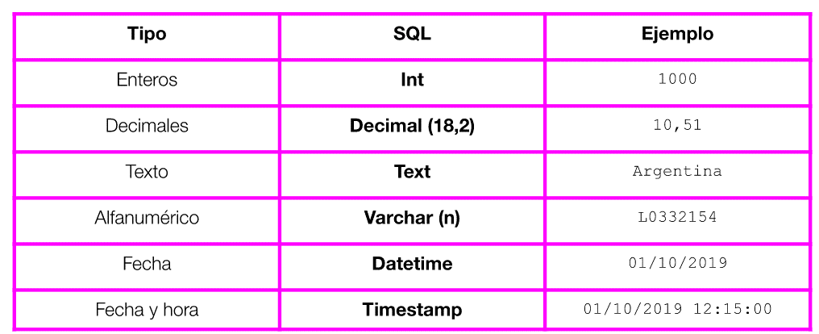
- | Densidad_hab/km² | decimal (7,2) | - | Latitud_Longitud | Int (7)
 |  |  | FK | ID_Categoria_conservación | varchar (2)

